Hoja1
 |  | SIMULADOR PRÉSTAMO PERSONAL CON GARANTÍA

 | Moneda | Soles
 | Monto del Préstamo | 300,000
 | Fecha de Desembolso | 2024-12-13
 | Plazo | 18
 | TEA* | 15.8
 | Días de Gracia | 0
 | Seguro Desgravamen** | Endoso o sin seguro
 | Cuota Doble 1 | No
 | Cuota Doble 2 | No
CALCULAR
GENERAR CRONOGRAMA

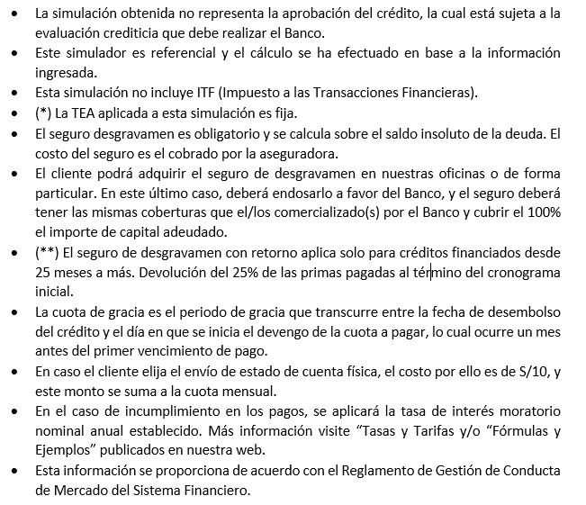 Nota: Para hacer uso del simulador, debe tener habilitado la opción de macros.

